1405.02.31
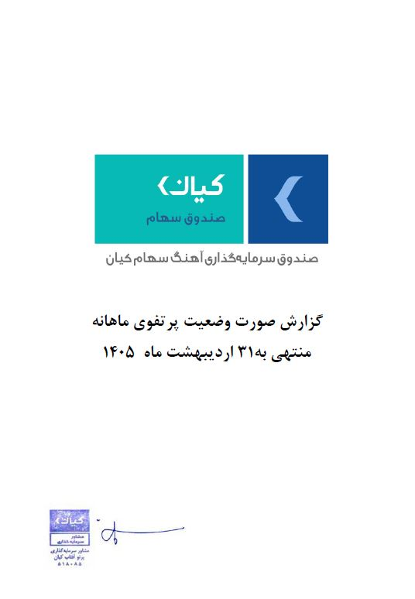



گزارش وضعیت پرتفوی ماهانه

منتهی به 1405/02/31

